Pregunta 1 - Ambos Temas
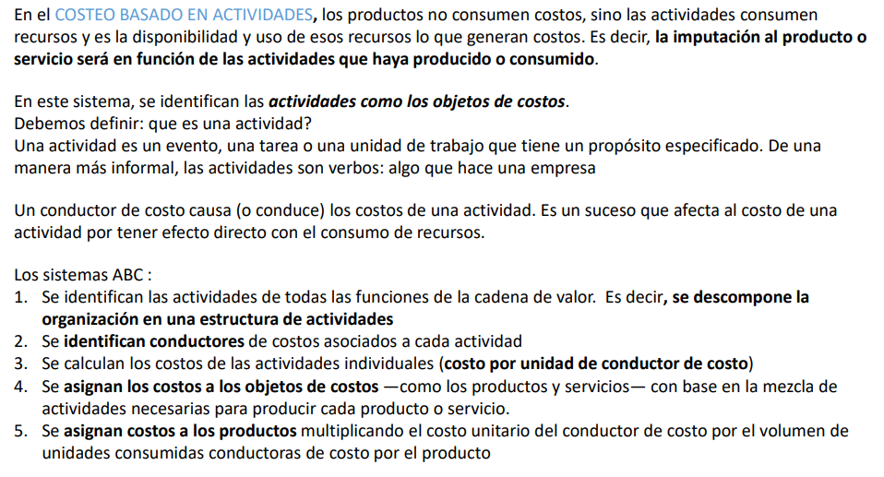
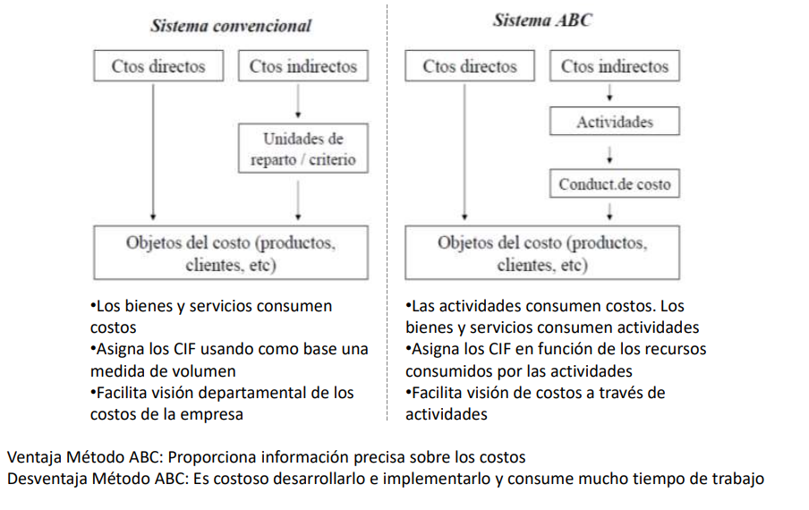
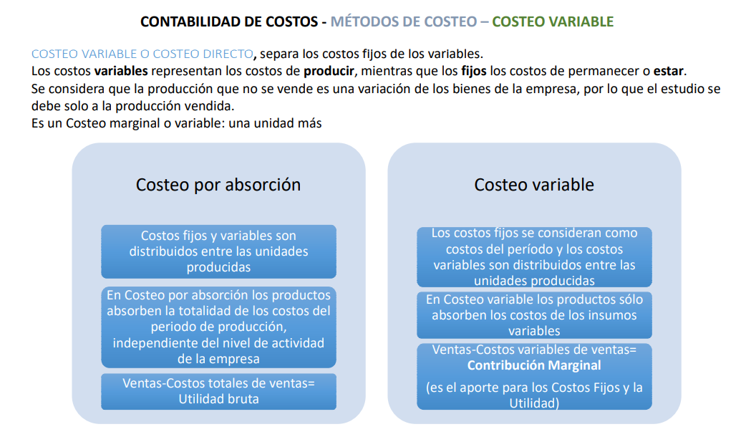
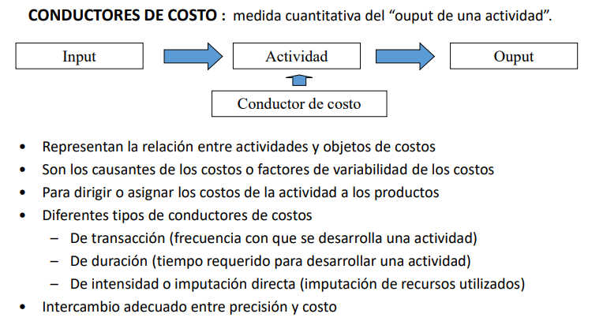
Explique en qué consiste el costeo basado en actividades / Por Absorción.

Pregunta 3 - Tema A
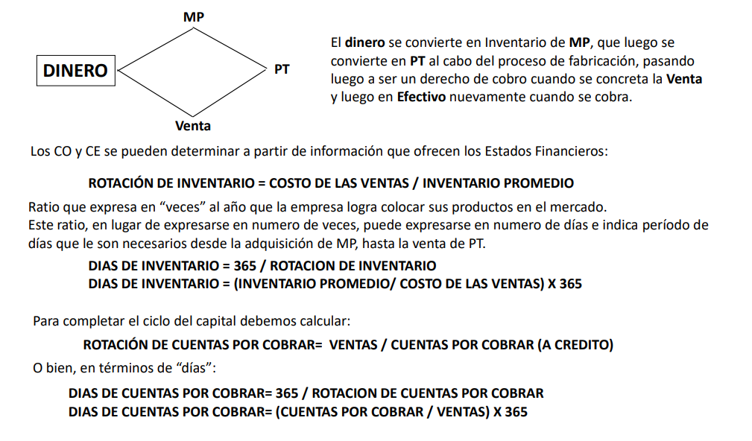
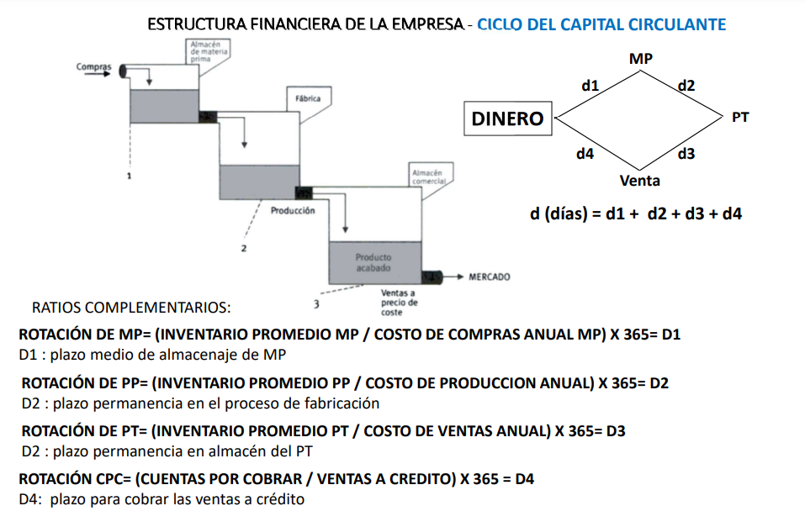
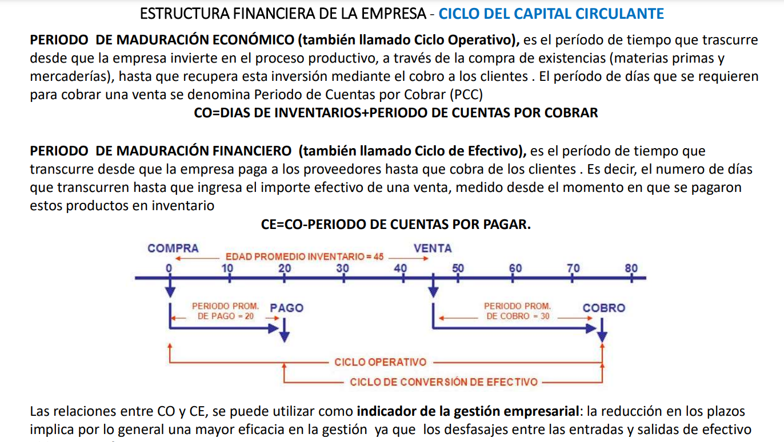
Describa los componentes del ciclo de capital circulante.

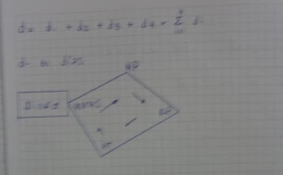
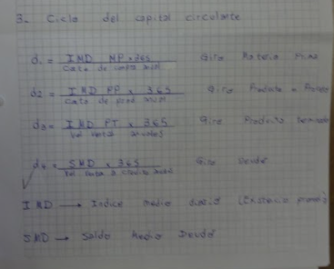

 | No entiendo como este vago sacó 10 con esa respuesta

Pregunta 3 - Tema B
Ejemplifique fuentes de financiación propia, ajena, de corto y de largo plazo.
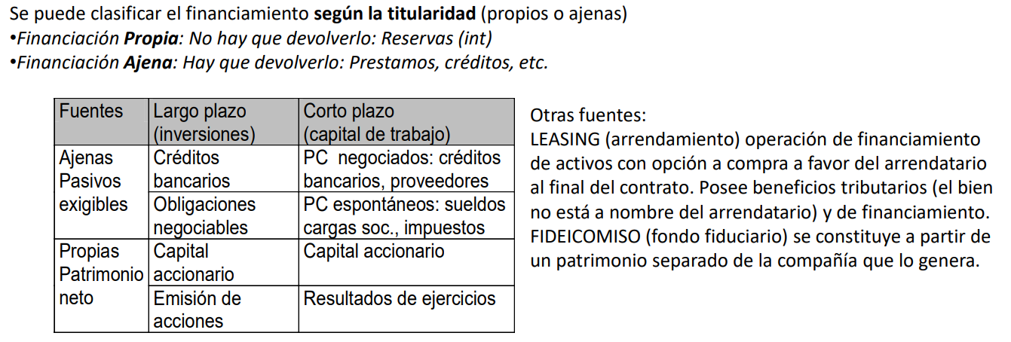

Propia Corto Plazo = Dividendos a Pagar
Propia de Largo Plazo = Emisión de Acciones
Ajena de corto plazo = Sueldos a pagar, Deudas a Proveedores
Ajena de Largo Plazo = Créditos bancarios a largo Plazo

Pregunta 5 - Tema A
 | ¿Cuáles son los componentes del ciclo de proyectos de inversión?

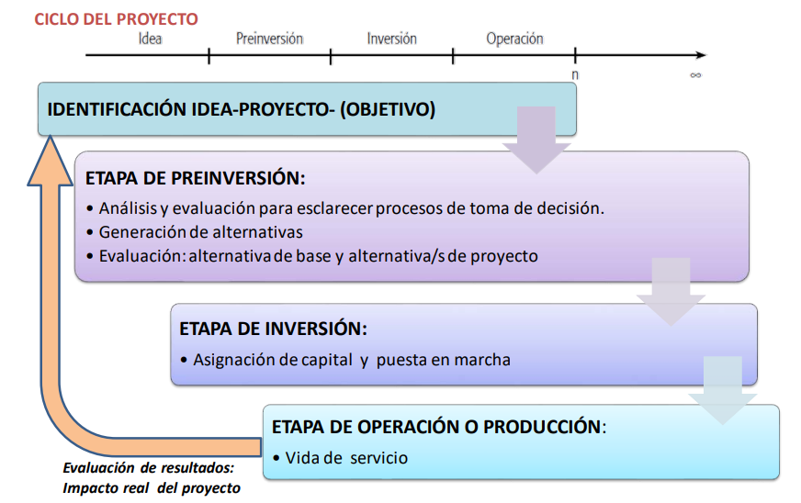
Creo que es esto

Pregunta 5 - Tema B
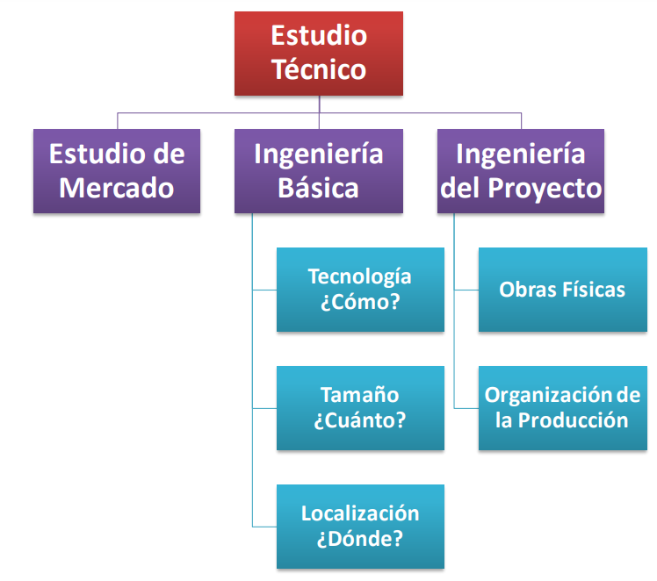
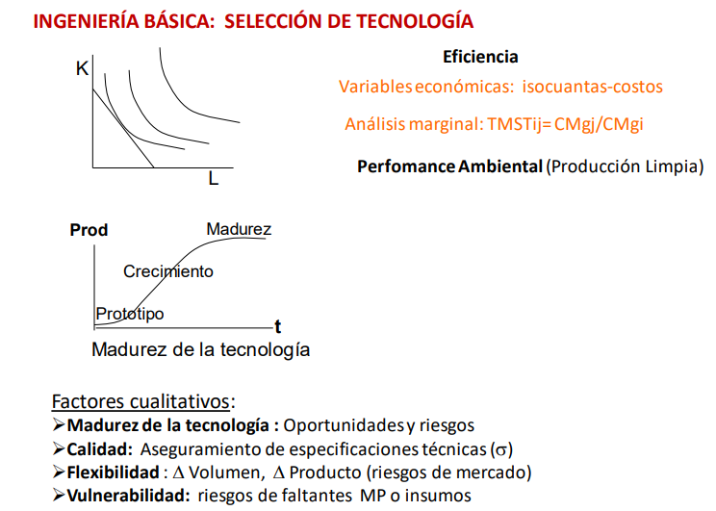
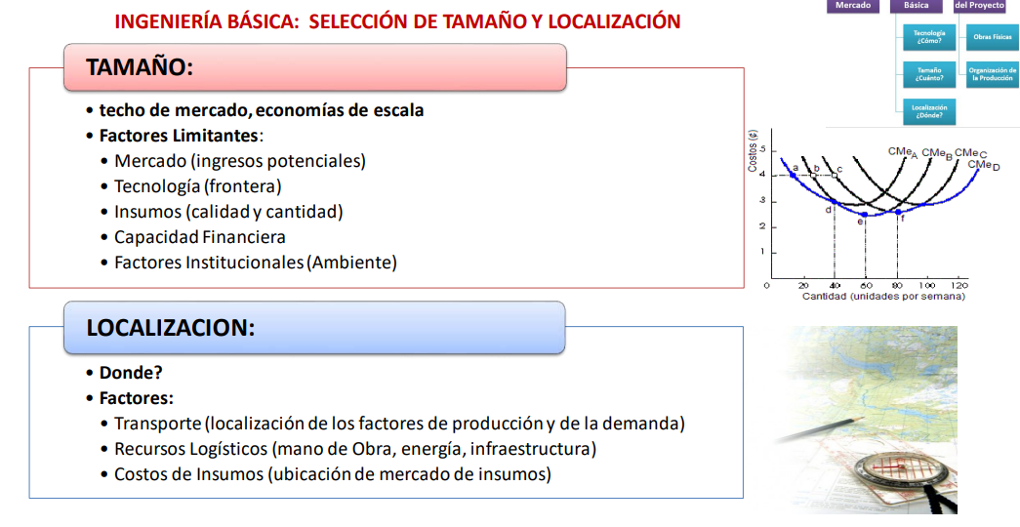
¿Cuáles son las alternativas de la ingeniería básica en la formulación de proyectos?

Pregunta 8 - Tema B
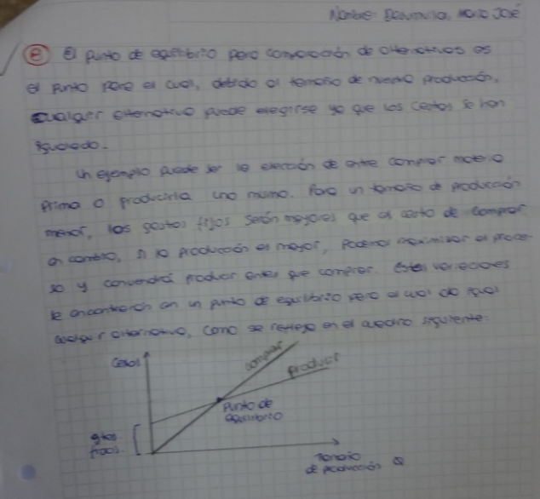
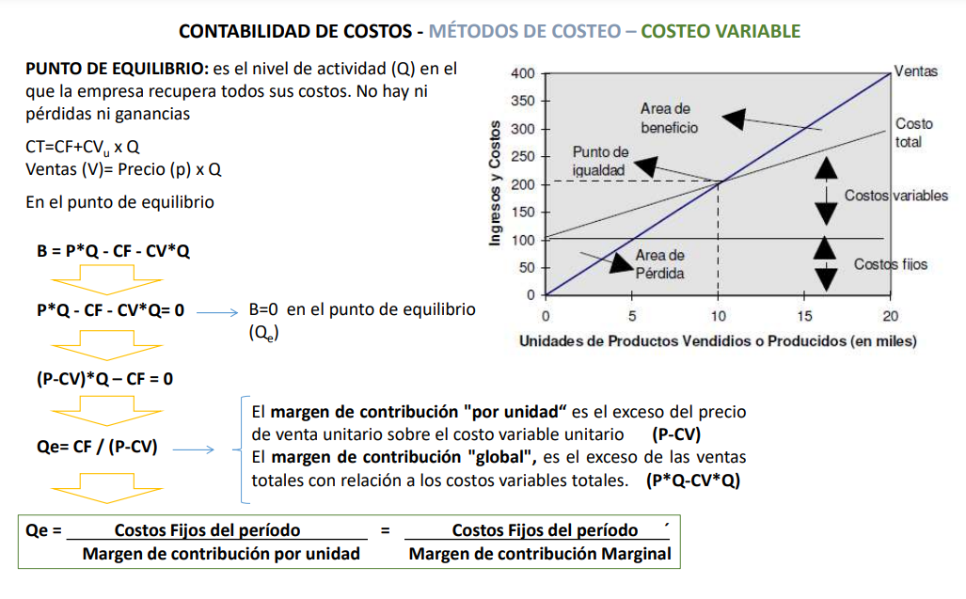
Explique lo que entiende por punto de equilibrio para comparación de alternativas. | Dejo la respuesta del parcial que aparentemente estaba bien

